关系图
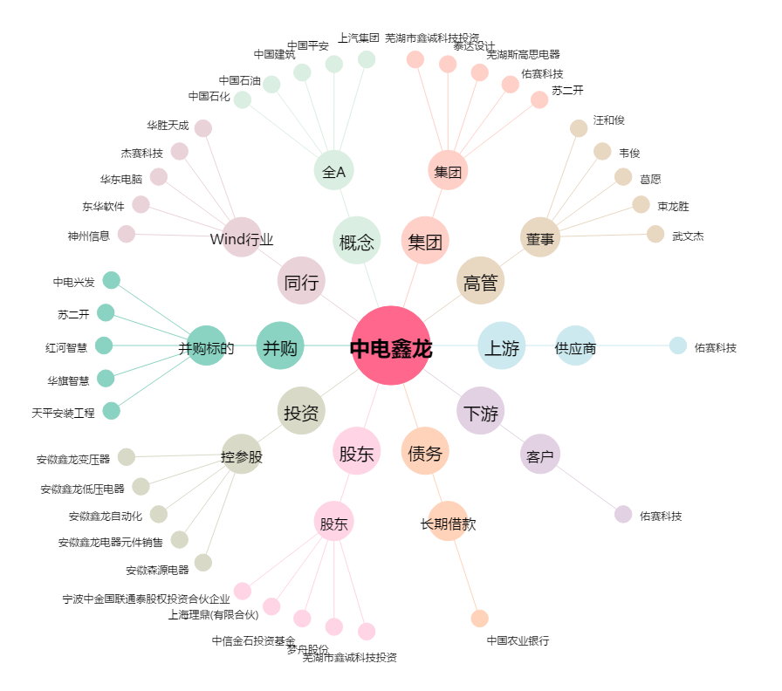
中电鑫龙[002298.SZ] - 关系概览图

